Лист1
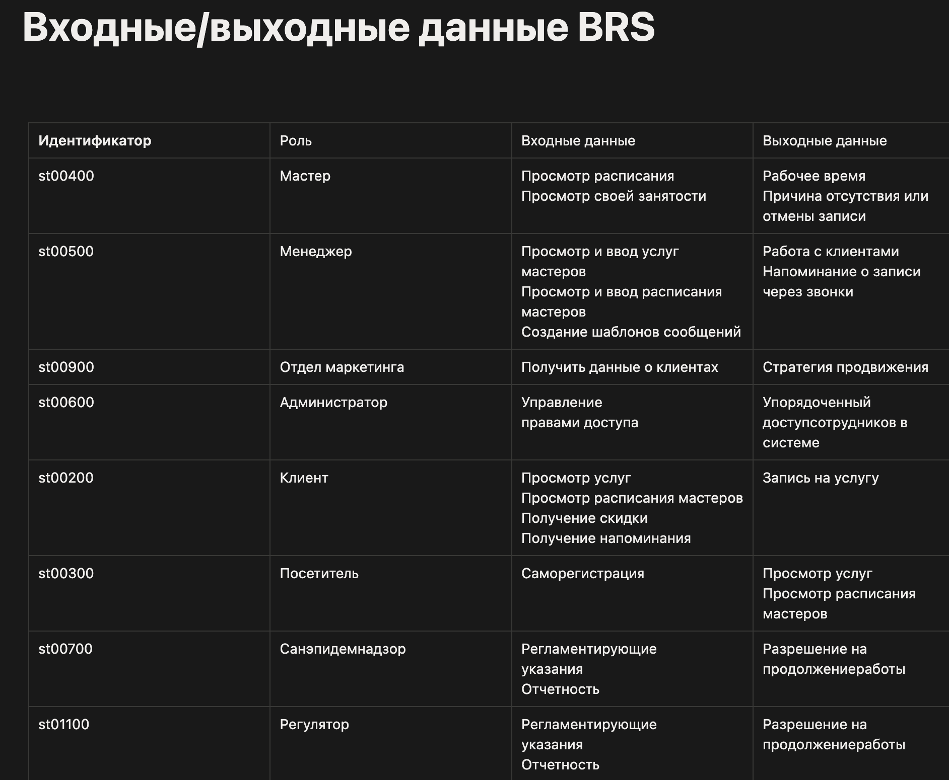

Ссылка на Notion - https://www.notion.so/BRS-355f8f2afe76802a90ffd920c8d6668d?source=copy_link

